목록
화면명 |  | 원격접속 신청/해지 목록 | 화면영문명
화면URL |  | http://ekp.smiledev.net/eNovator/GSWF/WebPage/SecureGuard/RemoteAccessList.aspx
진입경로 |  | 전자결재 > 결재문서작성 > 전산 > 원격접속 신청/해지 목록
화면설명 |  | 원격접속 신청/해지 목록 화면
화면 캡쳐
1
4
5
2
3
6

주요 기능정의
 | 기능명 | 기능설명 |  | 함수명
1 | 작성 버튼 | 파트너스 신청 페이지로 이동 |  | fnWrite
2 | 대량등록 버튼 | 신청 목록 정보가 노출 되며 신청자 정보 클릭 시 상세 페이지로 이동 |  | fnWriteMulti
3 | 신청 버튼 |  |  | fnApproval
4 | 원격접속 신청/해지 목록 | 원격접속 신청/해지 정보가 노출되며, AD계정 클릭시 상세 페이지 팝업 호출 |  | GetList
5 | 원격접속 신청/해지 상세보기 | 원격접속 신청/해지 상세 페이지 이동 |  | fnpopView
6 | 페이징 | 원격접속 신청/해지 목록 페이징 |  | ListViewPagingControlManager

주요 메소드 정의
호출Controller |  | 메소드명 | 메소드 설명
2 | RemoteAccessList.aspx | GetListst | 검색 조건에 기준 원격 접속 신청/해지 목록 가져오기
2-1 | SecureGuard_Ajax.aspx | SelectSecureGuardList | EKPETC.DBO.up_SECURE_GUARD_LIST_SELECT

추가사항(기타 사항을 자유롭게 기재)

팝업 - 작성 및 상세
화면명 |  | 원격접속 신청/해지 작성 | 화면영문명
화면URL |  | http://ekp.smiledev.net/eNovator/GSWF/WebPage/SecureGuard/popRemoteAccessEdit.aspx?WORK_MODE=I
진입경로 |  | 전자결재 > 결재문서작성 > 전산 > 원격접속 신청/해지 작성
화면설명 |  | 원격접속 신청/해지 작성 화면
화면 캡쳐
2
1
3
4
5
6
8
7
9
10
7
2
3
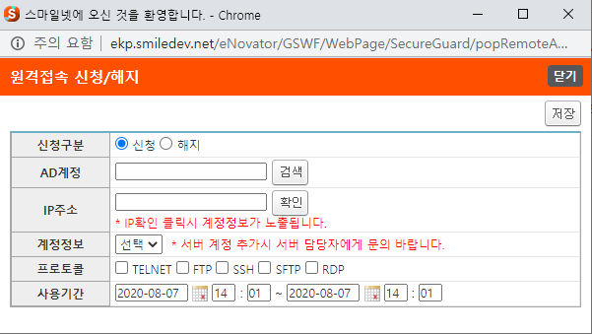 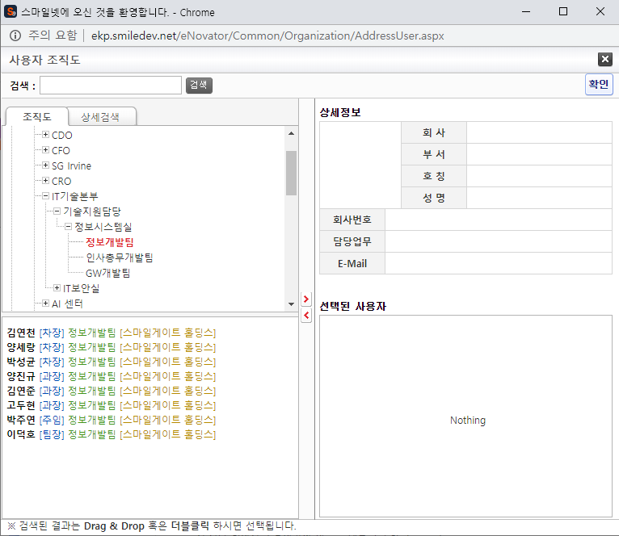
5
6
7
주요 기능정의
 | 기능명 | 기능설명 |  | 함수명
1 | 신청구분 | 신청/해지 정보 선택
2 | AD계정 | AD 계정 정보 입력
3 | IP주소 | 원격접속을 원하는 PC의 IP 정보 입력
4 | 계정정보 | 지정 된 IP의 PC에 계정 정보 중 선택
5 | 프로토콜 | 접속 프로토콜 선택
6 | 사용기간 | 원격접속 사용기간 입력
7 | 검색 버튼 | 사용자 조직도 팝업 창 호출 |  | fnOpenAddressWindow
8 | 확인 버튼 | 작성 된 IP 관련하여 사용 중인지 확인 |  | fnChkServerIP
9 | 저장 버튼 | 원격접속 신청/해지 정보 저장 |  | fnSave
10 | 닫기 버튼 | 작성 페이지 팝업 닫기 |  | fnClose
주요 메소드 정의
호출Controller |  | 메소드명 | 메소드 설명
9 | popRemoteAccessEdit.aspx | fnSave | 원격 접속 정보 저장 함수
9-1 | SecureGuard_Ajax.aspx | SaveSecureGuard | 원격 접속 정보 저장 API 함수
9-2 | SecureGuard_Ajax.aspx | SetSecureGuardSave | EKPETC.DBO.up_SECURE_GUARD_SAVE

추가사항(기타 사항을 자유롭게 기재)

팝업 - 대량등록
화면명 |  | 원격접속 신청/해지 대량등록 | 화면영문명
화면URL |  | http://ekp.smiledev.net/eNovator/GSWF/WebPage/SecureGuard/popRemoteAccessEditMulti.aspx?WORK_MODE=I
진입경로 |  | 전자결재 > 결재문서작성 > 전산 > 원격접속 신청/해지 대량등록
화면설명 |  | 원격접속 신청/해지 대량등록 화면
화면 캡쳐
2
1
8
7
3
4
7
5
6
9
10
11
12
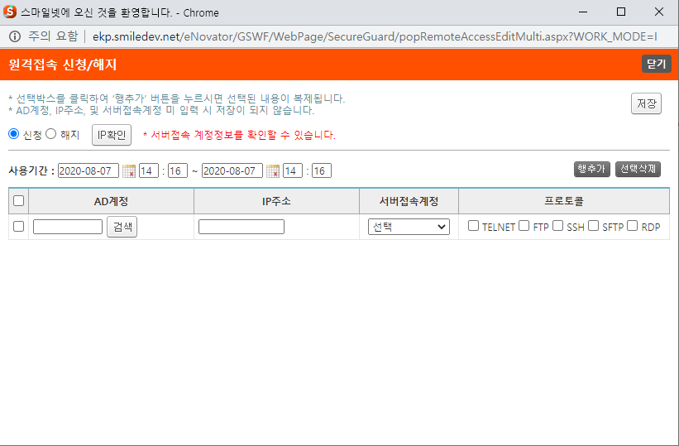
6
주요 기능정의
 | 기능명 | 기능설명 |  | 함수명
1 | 신청구분 | 신청/해지 정보 선택
2 | 사용기간 | 원격접속 사용기간 입력
3 | AD계정 | AD 계정 정보 입력
4 | IP주소 | 원격접속을 원하는 PC의 IP 정보 입력
5 | 계정정보 | 지정 된 IP의 PC에 계정 정보 중 선택
6 | 프로토콜 | 접속 프로토콜 선택
7 | 검색 버튼 | 사용자 조직도 팝업 창 호출 |  | fnOpenAddressWindow
8 | 확인 버튼 | 작성 된 IP 관련하여 사용 중인지 확인 |  | fnChkServerIP
9 | 행추가 버튼 | 리스트에 행을 추가 |  | fnAddRow
10 | 선택삭제 버튼 | 선택 된 리스트의 행을 삭제 |  | fnDeleteRow
11 | 저장 버튼 | 원격접속 신청/해지 정보 저장 |  | fnSave
12 | 닫기 버튼 | 작성 페이지 팝업 닫기 |  | fnClose

주요 메소드 정의
호출Controller |  | 메소드명 | 메소드 설명
11 | popRemoteAccessEditMulti.aspx | fnSave | 원격 접속 정보 저장 함수
11-1 | SecureGuard_Ajax.aspx | SaveSecureGuard | 원격 접속 정보 저장 API 함수
11-2 | SecureGuard_Ajax.aspx | SetSecureGuardSave | EKPETC.DBO.up_SECURE_GUARD_SAVE

추가사항(기타 사항을 자유롭게 기재)

팝업 - 전자결재 양식
화면명 |  | 원격 접속 신청/해지 | 화면영문명
화면URL |  | http://ekp.smiledev.net/eNovator/GSWF/WebPage/ApprovalForms/ApprovalFormCtrl.aspx
진입경로 |  | 전자결재 > 결재문서작성 > 전산 > 원격 접속 신청/해지 목록 > 신청
화면설명 |  | 원격 접속 신청/해지 양식 화면
화면 캡쳐
6
7
8
9
4
1
10
11
5
7
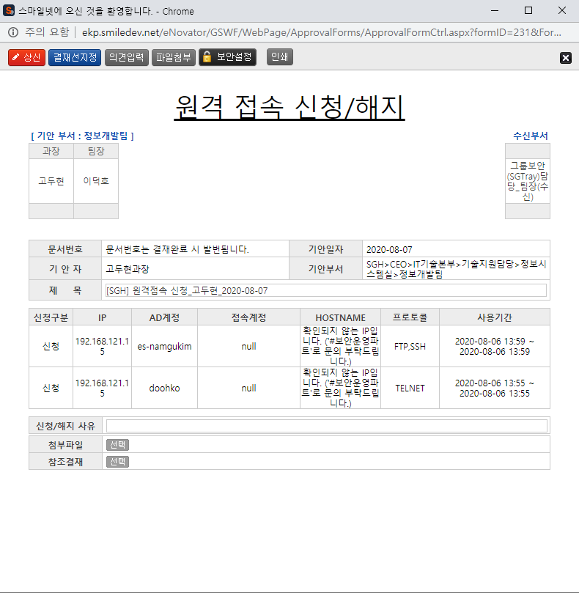 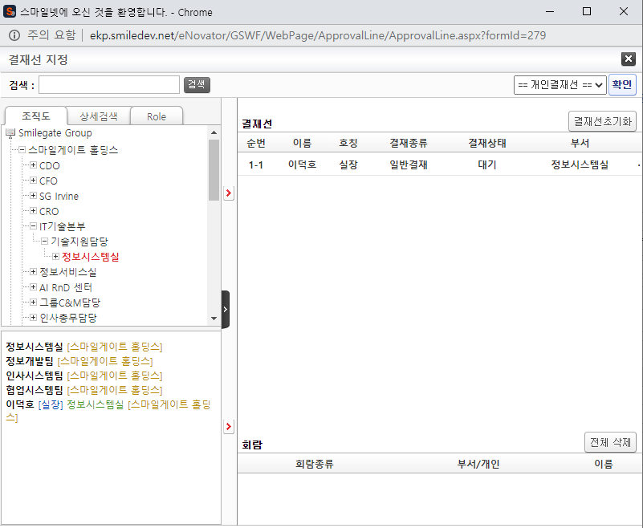
9
12
2
3
주요 기능정의
 | 기능명 | 기능설명 |  | 함수명
1 | 전자결재 기본 정보 | 제목 및 상신 문서 기본 정보 입력 화면
2 | 원격 접속 신청/해지 정보 | 작성 된 원격 접속 신청/해지 정보 표시
3 | 첨부파일 참조결재 선택 | 첨부 파일 및 참조결재 정보 입력 화면
4 | 기안 결재자 | 기안자 결재 프로세스 정보를 확인 가능한 영역
5 | 수신 결재자 | 수신자 결재 프로세스 정보를 확인 가능한 영역, 수신자가 없을 시 기안 결재자 영역
6 | 상신 버튼 | 결재 상신 |  | DraftAction_OnClick
7 | 결재선지정 버튼 | 결재선 지정 관련 팝업 창 호출 |  | TotalApprovalLineMgr
8 | 의견입력 버튼 | 의견 입력 창 노출 |  | DraftComment_OnClick
9 | 파일첨부 버튼 | 첨부 파일 Div 화면 노출 |  | FileAttach_OnClick
10 | 보안설정 버튼 | 문서 보안 설정, 보안 된 문서는 지정된 회람자만 문서를 볼 수 있습니다. |  | SetSecurity_OnClick
11 | 인쇄 버튼 | 화면 인쇄 |  | printNow
12 | 참조결재 선택 버튼 | 참조 결재 팝업 창 호출 |  | _FORM_fnSelectDocLink
주요 메소드 정의
호출Controller |  | 메소드명 | 메소드 설명
6 | ApprovalCostBudgetMain_001.htm | DraftAction_OnClick
6-1 | Draft.aspx | draft | EKP_WORKFLOW.DBO.USP_REPORT_REQUEST
6-2 | Draft.aspx | InsertApprovalDocExtendField | EKP_WORKFLOW.DBO.USP_UAN_EXTEND_FIELD_INSERT
6-3 | Draft.aspx | DraftTempDocDelete

추가사항(기타 사항을 자유롭게 기재)
기간계 연동 연결되어 있습니다. 관리자 - 기간계 연동 관리, 외근 신청 부분을 참조 하십시오.

관리자 - 양식 관리 - Legacy 연동
화면명 |  | 양식 관리 | 화면영문명
화면URL |  | http://ekp.smiledev.net/eNovator/GSWF/WebPage/Admin/FormAdmin.aspx?COM_CD=H0000000
진입경로 |  | 관리자 > 양식 관리 > 원격 접속 신청/해지
화면설명 |  | 양식 관리 Legacy 연동 Url 링크 정보
화면 캡쳐
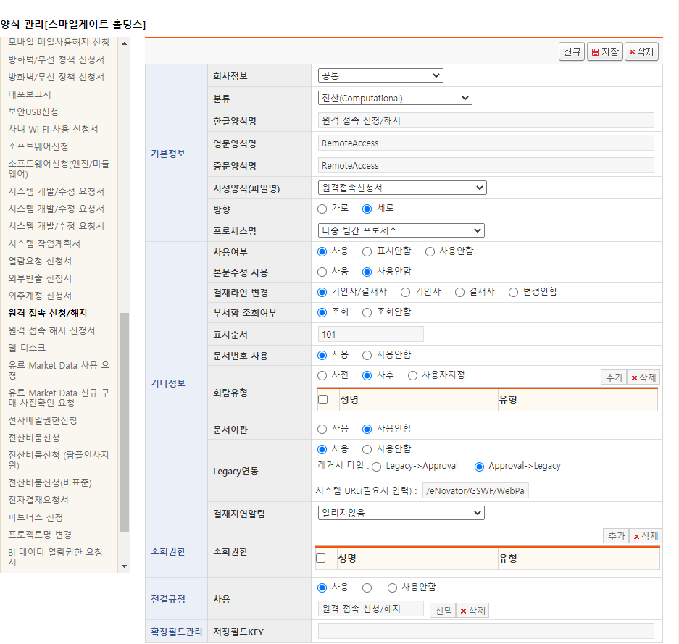

주요 기능정의
 | 기능명 | 기능설명 |  | 함수명

주요 메소드 정의
호출Controller |  | 메소드명 | 메소드 설명

추가사항(기타 사항을 자유롭게 기재)

